スポンサー公告
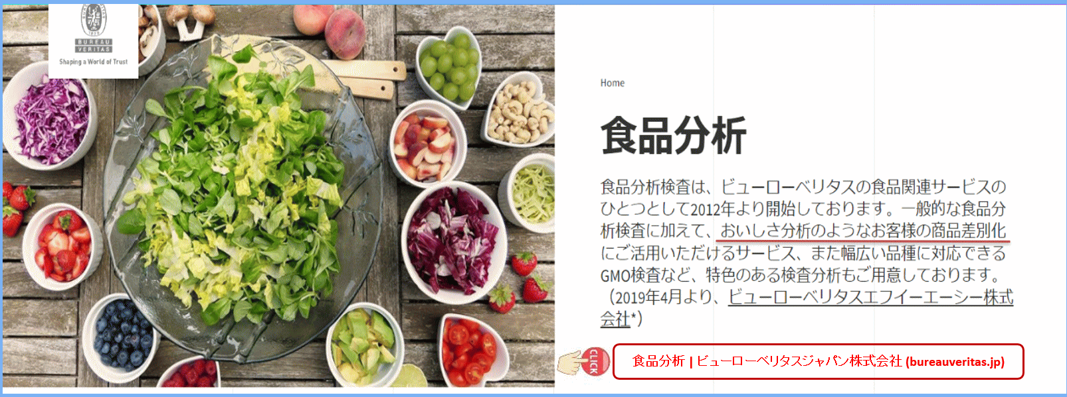

食品分析 | ビューローベリタスジャパン株式会社 (bureauveritas.jp)

42 ノロウイルス関連情報
ノロウイルス指数平年より低いものの散発事故あり |  |  |  |  |  |  |  | 出典:東京都感染症情報センター
 |  |  |  |  |  |  |  | （最近５年間の週値の比較）

東京都は レベル1 全国平均 (レベル1) 2.23

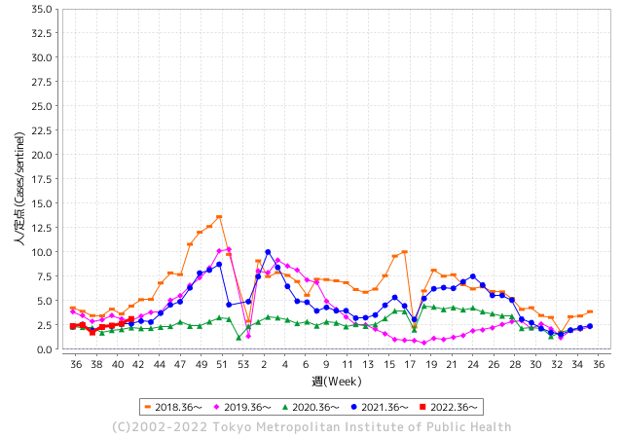
散発事故事例の報告多数

 |  |  |  |  |  |  |  |  |  |  |  | レベル5

 |  |  |  |  |  |  |  |  |  |  |  | レベル4

 |  |  |  |  |  |  |  |  |  |  |  | レベル3

 |  |  |  |  |  |  |  |  |  |  |  | レベル2
GⅡ 41週 0例 |  |  |  |  | GⅡ 42週 0例 |  |  |  |  |  |  | レベル1
地方衛生研究所情報 |  |  | 傾向 |  | 出典：地方衛生研究所ネットワーク
ノロウイルスが流行しています |  |  |  |  |  |  |  | http://idsc.tokyo-eiken.go.jp/diseases/gastro/gastro/
 |  |  |  | 流行警報 | 警戒警報
 | 2022-10-30 |  | 低散発 | 定点観測値 |  | ▲:減少 | 今週のニュース（Noroｖｉｒｕｓ） (10/24-10/30)
都道府県名 | 流行 ☆増加 ★減少☆★1つで約1ポイント |  |  | 2022/41週 | 2022/42週 | 対前週 | 大量発症事故（業種／内容） 今週 , 色抜き(先週) |  |  |  | ニュースソース | 日時
北海道 | ★ |  |  | 0.93 | 0.64 | ▲ 0.29 |  |  |  |  |  |  | 北海道
青森県 | ★ |  |  | 1.38 | 1.24 | ▲ 0.14 |  |  |  |  |  |  | 青森県
岩手県 | ★ |  |  | 2.48 | 2.15 | ▲ 0.33 |  |  |  |  |  |  | 岩手県
宮城県 | ☆ |  |  | 1.53 | 1.67 | 0.14 |  |  |  |  |  |  | 宮城県
秋田県 | ★ |  |  | 0.82 | 0.5 | ▲ 0.32 |  |  |  |  |  |  | 秋田県
山形県 | ☆ |  |  | 0.86 | 1.31 | 0.45 |  |  |  |  |  |  | 山形県
福島県 | ☆ |  |  | 0.98 | 1.04 | 0.06 |  |  |  |  |  |  | 福島県
茨城県 | ☆ |  |  | 1.77 | 1.92 | 0.15 |  |  |  |  |  |  | 茨城県
栃木県 | ★ |  |  | 0.63 | 0.52 | ▲ 0.11 |  |  |  |  |  |  | 栃木県
群馬県 | - |  |  | 2.13 | 2.13 | 0.00 |  |  |  |  |  |  | 群馬県
埼玉県 | ☆ |  |  | 2.88 | 3.43 | 0.55 |  |  |  |  |  |  | 埼玉県
千葉県 | ☆ |  |  | 1.92 | 2.28 | 0.36 |  |  |  |  |  |  | 千葉県
東京都 | ☆ |  |  | 2.62 | 3.11 | 0.49 |  |  |  |  |  |  | 東京都
神奈川県 | ☆ |  |  | 1.98 | 2.11 | 0.13 |  |  |  |  |  |  | 神奈川県
新潟県 | ★ |  |  | 1.32 | 1.22 | ▲ 0.10 |  |  |  |  |  |  | 新潟県
富山県 | ☆ |  |  | 2.69 | 2.83 | 0.14 |  |  |  |  |  |  | 富山県
石川県 | ☆ |  |  | 1.62 | 2 | 0.38 |  |  |  |  |  |  | 石川県
福井県 | ☆ |  |  | 3.48 | 4.65 | 1.17 |  |  |  |  |  |  | 福井県
山梨県 | ☆ |  |  | 0.83 | 1.58 | 0.75 |  |  |  |  |  |  | 山梨県
長野県 | ☆ |  |  | 1.85 | 2.3 | 0.45 |  |  |  |  |  |  | 長野県
岐阜県 | ☆ |  |  | 1.04 | 1.62 | 0.58 |  |  |  |  |  |  | 岐阜県
静岡県 | ☆ |  |  | 1.53 | 1.56 | 0.03 |  |  |  |  |  |  | 静岡県
愛知県 | ☆ |  |  | 1.61 | 1.82 | 0.21 |  |  |  |  |  |  | 愛知県
三重県 | ☆ |  |  | 2.24 | 2.42 | 0.18 |  |  |  |  |  |  | 三重県
滋賀県 | ☆ |  |  | 0.89 | 1.42 | 0.53 |  |  |  |  |  |  | 滋賀県
京都府 | ☆ |  |  | 1.16 | 1.24 | 0.08 |  |  |  |  |  |  | 京都府
大阪府 | ☆ |  |  | 1.76 | 2.04 | 0.28 |  |  |  |  |  |  | 大阪府
兵庫県 | ☆ |  |  | 2.54 | 2.84 | 0.30 |  |  |  |  |  |  | 兵庫県
奈良県 | ★ |  |  | 2.09 | 1.32 | ▲ 0.77 |  |  |  |  |  |  | 奈良県
和歌山県 | - |  |  | 1.67 | 1.67 | 0.00 |  |  |  |  |  |  | 和歌山県
鳥取県 | ☆ |  |  | 1.68 | 1.89 | 0.21 |  |  |  |  |  |  | 鳥取県
島根県 | ☆ |  |  | 3.17 | 3.87 | 0.70 |  |  |  |  |  |  | 島根県
岡山県 | ★ |  |  | 2.87 | 2.76 | ▲ 0.11 |  |  |  |  |  |  | 岡山県
広島県 | ☆ |  |  | 2.5 | 2.87 | 0.37 |  |  |  |  |  |  | 広島県
山口県 | ★ |  |  | 1.78 | 1.09 | ▲ 0.69 |  |  |  |  |  |  | 山口県
徳島県 | ★ |  |  | 2.22 | 1.65 | ▲ 0.57 |  |  |  |  |  |  | 徳島県
香川県 | ☆ |  |  | 2.11 | 2.25 | 0.14 |  |  |  |  |  |  | 香川県
愛媛県 | ☆ |  |  | 2.57 | 3.46 | 0.89 |  |  |  |  |  |  | 愛媛県
高知県 | ☆ |  |  | 0.96 | 1.37 | 0.41 |  |  |  |  |  |  | 高知県
福岡県 | ☆ |  |  | 2.68 | 3.48 | 0.80 | 福岡市は21日、西区内の保育所で下痢などの症状を訴える患者が集団発生したと発表した。検査の結果、一部の園児からはノロウイルスが検出された。重症者はいないという。 |  |  |  | RKB毎日放送 | 2022-10-21 | 福岡県
佐賀県 | ☆☆ |  |  | 1.17 | 2.7 | 1.53 |  |  |  |  |  |  | 佐賀県
長崎県 | ★ |  |  | 1.48 | 1.32 | ▲ 0.16 |  |  |  |  |  |  | 長崎県
熊本県 | ☆ |  |  | 2.76 | 3.72 | 0.96 |  |  |  |  |  |  | 熊本県
大分県 | ☆ |  |  | 4.69 | 5.78 | 1.09 |  |  |  |  |  |  | 大分県
宮崎県 | ☆ |  |  | 3.14 | 3.72 | 0.58 |  |  |  |  |  |  | 宮崎県
鹿児島県 | ☆ |  |  | 1.89 | 1.98 | 0.09 |  |  |  |  |  |  | 鹿児島県
沖縄県 | ☆ |  |  | 1.73 | 1.94 | 0.21 |  |  |  |  |  |  | 沖縄県
全国 | ☆ |  |  | 1.98 | 2.23 | 0.25
 |  |  |  |  |  |  |  |  |  |  | 0 | 0
 |  |  |  | 今週 |  |  | 管理レベル「1」
 |  | 先週に比べて全国平均は |  |  |  | 2.23 | ：先週より | 0.25
 |  | 東京都は |  |  |  | 3.11 | ：先週より | 0.49
 |  | 最高指数は |  |  | 大分県 | 5.78 | 全国で10.00を超える都道府県数は |  | 0ヶ所 | 増減 | 0

1 | 県内で流行・食中毒原因が一件以上報告される 定点観測値が2.00を超える |  |  |  |  | 【情報共有】 週間・情報収集/情報共有は月一回以上 【体調管理】 従業員の健康チェックは続ける

42 衛生訓話
毎週 ひとつ 覚えていきましょう
今週のお題(鳥肉の加熱不足に注意：カンピロバクタ－が怖い)
↓ 職場の先輩は、以下のことを理解して わかり易く 指導しましょう ↓
鳥肉の加熱不足でカンピロバクタ－食中毒が多発しています
 | いま最も注意すべき食中毒菌の徹底予防対策.
 | 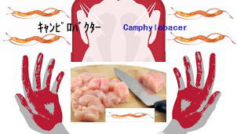 |  | ★カンピロバクター食中毒対策のポイントは、「加熱」と「消毒」です。肉の色が変わるまでしっかりと加熱することで菌は死にます。目安は、75度以上の熱で数分間（中心の温度が75度以上で1分間）しっかり火を通すことです。 ★原因食材は鶏肉です。ササミの湯通し程度では死滅しないと考えてください。また前述したように、この菌はわずかな数であっても感染する恐れがあるので、二次汚染に注意することがとても大事です。肉を触った手でサラダを作ったり、肉を切った包丁やまな板でカマボコなど生食用品を切ったりすると、その菌は簡単にほかの食材に広がります。肉を扱った手や調理器具はしっかり洗い、またアルコール消毒、漂白剤、塩素消毒などこまめに行いましょう。
カン

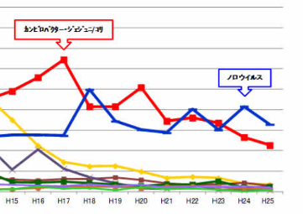
 |  | ★カンピロバクターに罹ったら病院に行けば治る。美味しければ何でも出す。 客が注文するから出している。今まで食中毒は経験していないから食べても大丈夫。 これらはすべて大間違いです。 ★カンピロバクターの危険性 ①ギラン・バレー症候群(自己免疫疾患)のリスクを上げるといわれています。 一般に免疫能というのは、その病原体にさらされるほど上昇します。 そして免疫能が上昇しすぎて自分の体まで攻撃する状態を自己免疫状態といいます。 ②抗菌薬が効かないカンピロバクターが誕生しています。 鶏の飼育に欠かせない抗生物質の大量使用が原因です。このような鶏に感染しているカンピロバクターの多くは、薬剤が効かない耐性菌です。
細菌性原因菌のトップ

42 新型コロナウイルス情報
 |  | 新規感染者数 132 |  |  |  | コロナは既にWITHの時代、今年の冬が付き合い方の結論か

北半球が冬季に向かい世界的第６波の静かな足音が聞こえ始めている。
ドイツ、フランス、ロシアなどに感染増加の兆しは一旦終息しはじめる。 中国、韓国、台湾の動きにも注意が必要。
BA5以外の変異株にもモニリングが必要。
ただし、致死率は1.05%と落ち着いており これ以上上昇することは無いだろう。
*評価に値する政府のコロナ対策 第4回目ブースター接種の予定を明確にすべき時期!!
*世界は感染第6波リバウンドもピークアウトしているものの 今週はまだ毎日37万人が新規感染状態。
 | 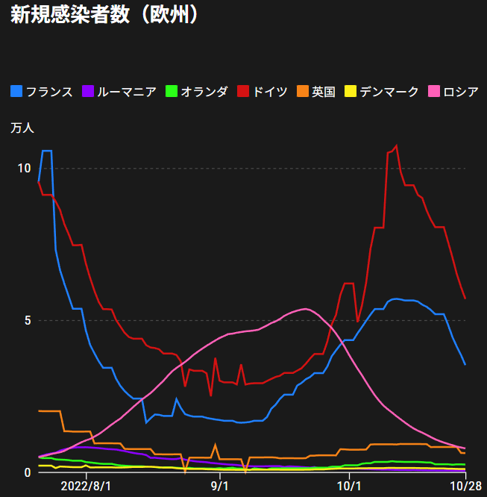
 |  | 今週の新型コロナ 新規感染者数 世界で263万人(対前週の増減 : 33万人減少)
 | 世界の新規感染者数: 263万人で感染持続 世界は第5波が終了し落ち着いている。 北半球は冬に向かいインフルエンザとの同時流行に警戒。
 | コロナ・ワクチン接種予定と内容 (元阿部首相と菅前首相の最大の功績)
 |  |  |  |  |  |  |  |  |  |  |  |  |  |  | >
世界の感染率は1.05% : 無
65歳以上の高齢者に肺炎発症による重度化リスクが高い
)
 |  | Reported 10/30 6:20 (前週より296万人) 世界は感染 第五波は終息中、アジアでは一部拡大傾向
 |  | https://gisanddata.maps.arcgis.com/apps/opsdashboard/index.html#/bda7594740fd40299423467b48e9ecf6

世界の増加率が上昇
o BA5・2
 |  |  |  |  |  |  |  |  |  |  |  |  |  | 2,634,999
 |  |  | 現在の新型コロナウイルス感染者数 |  |  | 前週 | 患者数 | 対世界比% | 死者数 | 致死率 | 対前週増加率
 |  |  |  |  | Total | 627,440,543 | 630,075,542 | 100.0% | 6,588,763 | 1.05% | 100.4% | 前週からの増加数
 |  |  |  |  | 米国 | 97,190,530 | 97,447,532 | 15.5% | 1,070,264 | 1.1% | 100.3% |  | 2,634,999
 |  |  |  |  | カナダ | 4,345,265 | 4,367,727 | 0.7% | 46,669 | 1.1% | 100.5%
 |  |  |  |  | メキシコ | 7,106,018 | 7,108,686 | 1.1% | 330,353 | 4.6% | 100.0%
 |  |  |  |  | ブラジル | 34,780,462 | 34,815,258 | 5.5% | 687,962 | 2.0% | 100.1%
 |  |  |  |  | ｱﾙｾﾞﾝﾁﾝ | 9,715,464 | 9,717,546 | 1.5% | 129,979 | 1.3% | 100.0%
 |  |  |  |  | チリ | 4,708,870 | 4,750,775 | 0.8% | 61,652 | 1.3% | 100.9%
 |  |  |  |  | 南アフリカ | 4,025,375 | 4,027,744 | 0.6% | 102,311 | 2.5% | 100.1%
 |  |  |  |  | トルコ | 16,919,638 | 16,919,638 | 2.7% | 101,203 | 0.6% | 100.0%
 |  |  |  |  | イラン | 7,555,903 | 7,557,364 | 1.2% | 144,571 | 1.9% | 100.0%
 |  |  |  |  | インド | 44,640,748 | 44,650,662 | 7.1% | 529,008 | 1.2% | 100.0%
 |  |  |  |  | パキスタン | 1,572,778 | 1,573,922 | 0.2% | 30,625 | 1.9% | 100.1%
 |  |  |  |  | ロシア | 21,060,091 | 21,112,216 | 3.4% | 382,157 | 1.8% | 100.2% | 冬に向かいロシアの感染状況が一気に悪化
 |  |  |  |  | スペイン | 13,486,386 | 13,511,768 | 2.1% | 115,078 | 0.9% | 100.2%
 |  |  |  |  | フランス | 36,741,974 | 36,987,918 | 5.9% | 157,872 | 0.4% | 100.7%
 |  |  |  |  | ドイツ | 35,172,693 | 35,571,130 | 5.6% | 153,544 | 0.4% | 101.1%
 |  |  |  |  | 日本 | 21,989,401 | 22,261,640 | 3.5% | 46,700 | 0.2% | 101.2% | 日本は、世界第一位の増加率とはいえ、かなり沈静化してきている。 冬に向かい中国の感染状況が一気に悪化
 |  |  |  |  | 中国 | 2,889,690 | 2,937,389 | 0.5% | 15,605 | 0.5% | 101.7%

世界の第5波 BA5
 |  |  |  |  |  |  |  |  |  |  | 最近のBA5株では、1.1%以下です。こうなると感染症法の位置づけとしても5類季節性インフルエンザ相当が適当となります。 なお患者数は、全数把握は当然必要です。詳細な診断情報は、高齢者と基礎疾患を持つもの、更に12歳以下の学童や幼児の重症例が必要です。

第一波 第二波 第三波 第四波 第五波

 |  |  |  |  |  |  |  |  | 冬に向かい

 | 日本の感染症BCPステージ
 | フェイズ別 対策立案
 | 1. 地域的に発生していない段階
 | 2. 地域、顧客所在地に感染者が確認された段階
 | 3. 地域住民、同居者の参加団体に感染者が確認された段階 |  |  |  |  |  |  |  |  |  |  |  | 企業内に感染者が発見された場合の対応と手順が具体的に用意されていないとパニックになる。 準備が大勢。ステークホルダーへの告知も当然前提。
 | 4 職場で複数の濃厚接触者が判明した段階
 | 5. 3で複数もしくは感染が拡大する段階
 | 6. 従業員もしくはその家族に感染確認の段階
 | 7. 5で感染が収まらない段階
 | 7. パンデミック(大流行)宣言の段階

 | ・組織・連絡体制 ・社内、社外
 | 緊急連絡網 所轄保健所、公共機関との連帯
 | 現状リスクｺﾐﾆｭケーション、顧客への情報開示
 | ・予防体制 消毒材、マスク備品準備、就業前後の除菌 検温と報告
 | ・診療体制 もしもの場合の相談医療先の確保、連絡
 | ・就業体制の見直対策 感染者の発症時の業務継続対応
 | 病院、介護・老人施設への入室時の対応、営業車両の洗浄
 | ・長期間休業に対する対策 従業員のケア

 | フェイズ | 緊急連絡網 | 消毒材 | マスク | 検温 | 行動履歴整理 | 保健所 医療機関 | 顧客連絡 | 就業 体制 | 入館チェック | 従業員ケア | PCR検査確認
 |  |  |  |  | 37.5℃↑
 | 1 | 〇 |  |  |  |  |  |  |  | 〇
 | 2 | 〇 | 〇 | 〇 | 〇 |  |  |  | 〇* | 〇 |  |  | *テレワーク、隔日出勤
 | 3 | 〇 | 〇 | 〇 | 〇 |  |  |  | 〇 | 〇 | 〇
対策 | 4 | 〇 | 〇 | 〇 | 〇 | 〇 | 〇 | ★ | 〇 | 〇 | 〇 | 〇 | 無症状なら１週間経過と就業制限
 | 5 | 〇 | 〇 | 〇 | 〇 | 〇 | 〇 | 〇 | 〇 | 〇 | 〇 | 〇
 | 6 | 〇 | 〇 | 〇 | 〇 | 〇 | 〇 | 〇 | 〇 | 〇 | 〇 | 〇
 | 7 | 〇 | 〇 | 〇 | 〇 | 〇 | 〇 | 〇 | 〇 | 〇 | 〇 | 〇

 |  |  |  |  |  |  |  | ★PCR+

42 感染症統計
届出感染症 第三類 腸管出血性大腸菌 |  |  |  |  |  |  |  |  |  |  |  |  |  | 届出感染症 第三類 細菌性赤痢菌
全国 報告数推移 医療機関からの届出数 |  |  |  |  |  |  |  |  |  |  |  |  |  | 全国 報告数推移 届出患者数（人）
 | 1月 | 2月 | 3月 | 4月 | 5月 | 6月 | 7月 | 8月 | 9月 | 10月 | 11月 | 12月 | 合計 |  | 1月 | 2月 | 3月 | 4月 | 5月 | 6月 | 7月 | 8月 | 9月 | 10月 | 11月 | 12月 | 合計
12-21年月平均 | 65 | 56 | 64 | 102 | 185 | 405 | 615 | 875 | 564 | 354 | 211 | 132 | 3,628 | 12-21年月平均 | 10 | 10 | 15 | 8 | 11 | 10 | 9 | 12 | 10 | 20 | 13 | 13 | 139
 |  |  |  |  |  |  |  |  |  | 今週 |  |  |  |  |  |  |  |  |  |  |  |  |  | 今週
 |  |  |  |  |  |  |  |  |  | 84 |  |  |  |  |  |  |  |  |  |  |  |  |  | 0
2022年 | 81 | 39 | 72 | 89 | 258 | 416 | 554 | 568 | 571 | 229 |  |  | 2,877 | 2022年 | 0 | 5 | 4 | 1 | 1 | 1 | 1 | 1 | 0 | 0 |  |  | 14
2021年 | 81 | 48 | 71 | 128 | 171 | 350 | 569 | 553 | 458 | 306 | 220 | 229 | 3,184 | 2021年 | 1 | 2 | 1 | 0 | 0 | 0 | 1 | 1 | 0 | 1 | 0 | 0 | 7
2020年 | 112 | 85 | 60 | 97 | 95 | 305 | 544 | 449 | 475 | 505 | 219 | 98 | 3,044 | 2020年 | 16 | 1 | 19 | 3 | 13 | 1 | 2 | 2 | 0 | 24 | 4 | 1 | 86
2019年 | 84 | 100 | 77 | 80 | 236 | 438 | 631 | 752 | 523 | 427 | 253 | 136 | 3,737 | 2019年 | 7 | 7 | 13 | 3 | 8 | 11 | 5 | 11 | 9 | 9 | 20 | 35 | 138
2018年10月3日、山梨県内の宿坊を利用した2グループ42名が赤痢にかかりました。使用水や従事者からは赤痢菌が検出されておらず現在のところ感染源は不明です。
2018年 | 41 | 44 | 67 | 103 | 311 | 415 | 539 | 1,165 | 534 | 297 | 205 | 92 | 3,813 | 2018年 | 9 | 22 | 18 | 9 | 21 | 14 | 6 | 13 | 7 | 81 | 31 | 37 | 268
埼玉県と群馬県の総菜店で販売されたポテトサラダを食べた人が腸管出血性大腸菌O157に感染した、という集団食中毒に関するニュースが2017年8月21日以降、新聞やテレビで取り上げられました。
2017年 | 57 | 35 | 95 | 112 | 131 | 340 | 483 | 1339 | 614 | 349 | 236 | 68 | 3,859 | 2017年 | 19 | 12 | 8 | 12 | 7 | 15 | 16 | 12 | 16 | 6 | 12 | 6 | 141
2016年 | 68 | 42 | 44 | 75 | 135 | 448 | 507 | 808 | 795 | 313 | 246 | 143 | 3,624 | 2016年 | 9 | 16 | 12 | 6 | 7 | 14 | 9 | 14 | 9 | 9 | 8 | 7 | 120
2015年 | 71 | 97 | 61 | 105 | 198 | 442 | 790 | 674 | 594 | 275 | 133 | 108 | 3,548 | 2015年 | 7 | 13 | 11 | 11 | 12 | 15 | 20 | 15 | 15 | 20 | 9 | 7 | 155
2011年8月に外食チェーン店が原因とされた赤痢菌Shigella sonneiの広域集団感染事例が青森県、宮城県、山形県、福島県において発生した。本事例は、それとほぼ同時期に発生しておりその関連性が強く疑われた事例である。
※2022年 第42週（10/17～10/23） |  |  |  |  |  |  |  |  |  |  |  |  |  | ※2022年 第42週（10/17～10/23）

 | 腸管出血性大腸菌 |  | 例年並み |  |  |  |  |  |  |  |  |  |  |  | 赤痢 | 非常に少ない |  | コロナ渦
Ｈ２９／８月は非常に多かった

腸管出血性大腸菌
 | 2022年 | 2021年 | 2020年 | 2019年 | 2018年 | 2017年 | 2016年 | 2015年
 | 81 | 81 | 112 | 84 | 41 | 57 | 68 | 71
 | 39 | 48 | 85 | 100 | 44 | 35 | 42 | 97
 | 72 | 71 | 60 | 77 | 67 | 95 | 44 | 61
 | 89 | 128 | 97 | 80 | 103 | 112 | 75 | 105
 | 258 | 171 | 95 | 236 | 311 | 131 | 135 | 198
 | 416 | 350 | 305 | 438 | 415 | 340 | 448 | 442
 | 554 | 569 | 544 | 631 | 539 | 483 | 507 | 790
 | 568 | 553 | 449 | 752 | 1,165 | 1,339 | 808 | 674
 | 571 | 458 | 475 | 523 | 534 | 614 | 795 | 594
 | 229 | 306 | 505 | 427 | 297 | 349 | 313 | 275
 |  | 220 | 219 | 253 | 205 | 236 | 246 | 133
 |  | 229 | 98 | 136 | 92 | 68 | 143 | 108
細菌性赤痢菌

 |  |  |  |  |  |  |  |  |  |  |  |  |  |  | 腸管系感染症は新型コロナウイルス予防の手洗い、手指消毒で
 |  |  |  |  |  |  |  |  |  |  |  |  |  |  | 圧倒的に感染防御できている

42 食品表示

食品表示 (10/24-10/30)
違反食品の回収等のお知らせ（10月28日公表）
令和4年10月21日(金曜日)、市保健所が、市内の食品輸入業者が輸入したスナック菓子を収去し、酸化防止剤の検査を実施したところ、令和4年10月27日(木曜日)に指定外添加物であるtert-ブチルヒドロキノン（以下、「TBHQ」という。）が検出されました。 このことから、令和4年10月28日(金曜日)、千葉市保健所長は、食品衛生法第12条違反として、営業者に対し、当該食品の回収および廃棄を命じたので、お知らせします。 なお、当該食品については既に流通していますが、現時点で当該食品の喫食による健康被害等の届出はありません。品衛生法第12条違反 （TBHQ 0.007g/kg検出） 日本国内では食品添加物として認められていない指定外添加物であるTBHQを含む食品を輸入および販売等したこと。
外国アサリを産地偽装 三重県内３事業者、126トン
三重県は28日、県内の３事業者が中国産や韓国産などのアサリを三重県産や熊本県産と偽って販売していたと発表した。昨年１月から今年４月までに約126トンの産地を偽装。３事業者とも県の調査に偽装を認めている。県によると、産地を偽ったのは六花社（伊勢市村松町）、イソザキ商店（松阪市新松ケ島町）、濱口商店（同市町平尾町）。卸売業者などから仕入れたアサリを水槽で保管した後、伝票の記載を偽って出荷した。六花社は昨年１月から中国産や韓国産などの107トンを三重県産として販売。イソザキ商店は昨年９月から中国産などの15トンを熊本県産として、濱口商店も同月から愛知県産の３トンを熊本県産として販売した。これらの一部は県内外のスーパーで実際とは異なる産地を記載して販売されたとみられる。県は食品表示法に基づき、３事業者に対して是正を指示した。原因や再発防止策を報告するよう求めている。 熊本県内でアサリの産地偽装が発覚した今年２月以降、農林水産省や県に通報が寄せられたことをきっかけに発覚。県は５月から３事業者を立入調査し、出荷伝票の提出を求めるなどして偽装を確認した。 六花社の代表は県の聞き取りに「もともと県産を売りにしていたが、漁獲量が減ってきたので偽装に至った」と説明している。県は今のところ、他の２事業者には動機を聞き取っていないという。医療保健部食品安全課の下尾貴宏課長は記者会見で「いかなる理由があれども原産地を偽りなく適正に表示することが前提。（産地偽装は）きちんと表示している事業者に迷惑がかかる。厳格に対応したい」と述べた。
スタバ3店舗で販売 ビスコットティー 特定原材料(乳)表示欠落
2020年11月13日～2022年10月24日にスターバックス リザーブ® ロースタリー 東京、スターバックス リザーブ® ストア 銀座マロニエ通り、プリンチ 代官山T-SITEの3店舗で販売した「ビスコット ティー」において、①原材料名アレルゲン一括表示への特定原材料「乳」の表記漏れ ②原材料名(ぶどう酢、食塩)と添加物名(香料)の表記漏れ ③栄養成分表示の誤表記(「炭水化物、脂質、たんぱく質、食塩相当量」の項目の順序と数値の誤り)が判明したため、回収・返金する。これまで健康被害の報告はない。(リコールプラス)
愛媛の老舗麦味噌店が「味噌と名乗れなくなりそう」と悲鳴 保健所から突如指導...一体何があったのか
愛媛県宇和島市内の老舗の麦味噌メーカーが、保健所の指導を受けて、味噌と名乗れない見通しになったとツイッターで明かし、県に伝統文化の存続を求める要望書を提出した。 大豆を原材料に含めないと味噌と表示できないというのがその理由だ。なぜ麦だけだと味噌と名乗れないのだろうか。 『宇和島麦みそ』文化の存続」と題した要望書を愛媛県に提出 このメーカーは、1958年（昭和33年）に創業した「井伊商店」だ。 「当店の麦味噌が『味噌』と名乗れなくなりそうです」。井伊商店の井伊友博さんは2022年10月26日、ツイッターでこう切り出した。創業当時から製法は変えていないにもかかわらず、8月末に保健所などの職員が来て、指導の文書を手渡されたとした。 井伊さんは、「納得出来なかった」として、同様な指導を受けた他の2メーカーとともに、愛媛県に対して、「『宇和島麦みそ』文化の存続」と題した要望書を25日付で提出したことを明らかにした。 要望書の画像も投稿しており、それによると、県の宇和島保健所の職員らが8月25日に来て、「原材料に大豆を含まない麦味噌は、麦味噌と表示できません」「パッケージにも『味噌』の二文字は使用できません」と言われたという。これに対し、創業時から麦と塩だけの味噌を作っており、味噌と名乗れないことに大変困惑しているとし、伝統製法が消えて客も混乱するため、麦味噌を地域の特産品として残してほしいと訴えている。

機能性表示食10/30 現在 5,908品目です

なお、情報提供ページは提供者側により短期間で削除される場合もあります。予めご了解ください。

